Capítulo 2
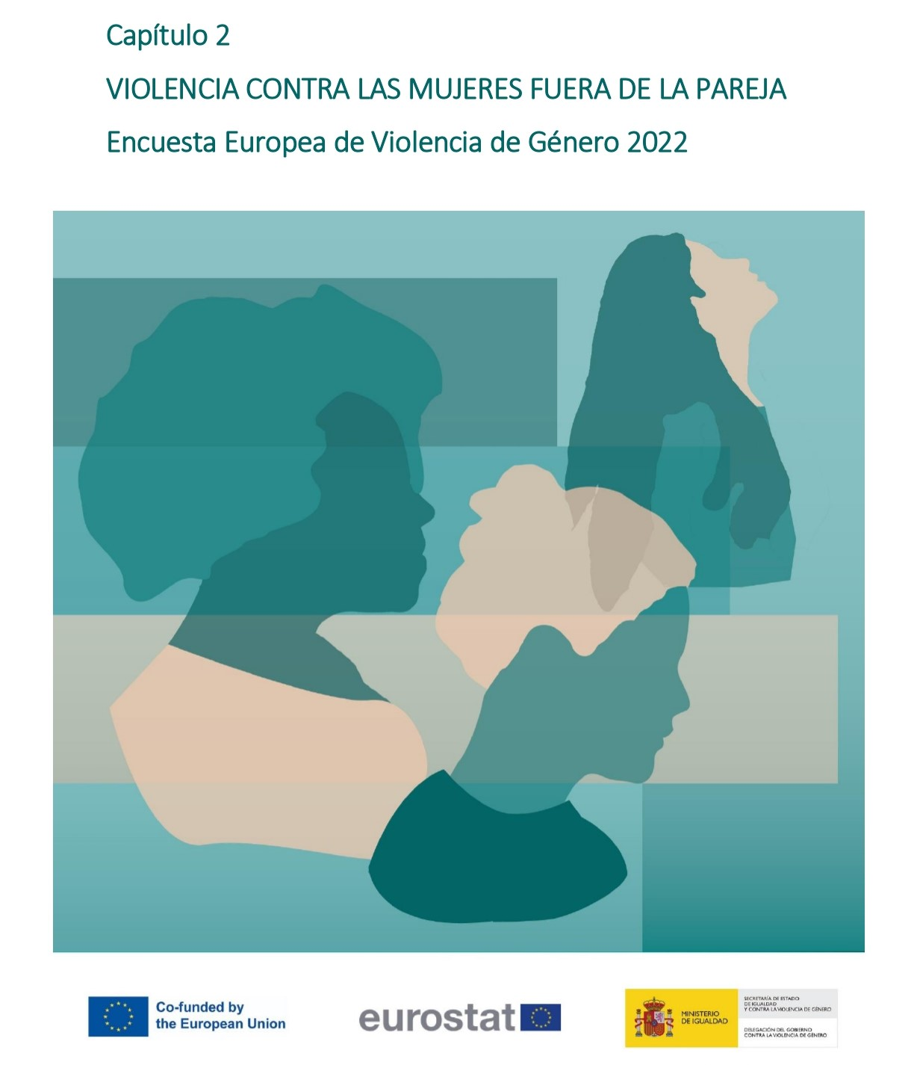

Gráfico 2.1
< < Índice
 | Gráfico 2.1. Violencia fuera de la pareja: física (incluyendo amenazas) y/o sexual.

 | Violencia fuera de la pareja la pareja | % sobre población general de mujeres
 | Mujeres no víctimas | 79.8
 | Mujeres víctimas | 20.2

 | % sobre mujeres que han tenido pareja alguna vez
Mujeres no víctimas | 79.751837767
Mujeres víctimas | 20.248162233

 | Nota: % sobre población general de mujeres (16-74 años)

Gráfico 2.2
< < Índice
 | Gráfico 2.2. Prevalencia de la violencia física (incluyendo amenazas) y/o sexual fuera de la pareja desde los 15 años en la población general de mujeres (16-74 años).

 | Tipo de violencia física (incluyendo amenazas) y/o sexual en la pareja | % sobre población general de mujeres | Número de mujeres
 | Física (incluyendo amenazas) | 12.4 | 2,213,167
 | Física (incluyendo amenazas) pero no sexual | 6.5 | 1,161,464
 | Física (incluyendo amenazas) y sexual | 5.9 | 1,051,703
 | Sexual | 13.7 | 2,452,771
 | Física (incluyendo amenazas) y/o sexual | 20.2 | 3,614,235

Violencia física (incluyendo amenazas) y/o sexual: 20,2%
Física
(incl.amenazas)
y sexual
5,9%
Violencia física (incluyendo amenazas): 12,4%
Violencia sexual: 13,7%

 |  | 0.83663366337
 |  | 10.374257426
 |  | 11.461881188
 |  | 142.12732673

